B (1)
 |  |  |  |  |  |  |  |  |  |  |  |  |  |  | Versión: 03
 |  |  |  |  |  |  |  |  |  |  |  |  |  |  | Código: GFPI-F-147
Proceso Gestión de Formación Profesional Integral
Formato Bitácora seguimiento Etapa productiva
REGIONAL CAUCA
CENTRO TELEINFORMÁTICA Y PRODUCCIÓN INDUSTRIAL
BITÁCORA DE SEGUIMIENTO ETAPA PRODUCTIVA

Nombre de la empresa donde está realizando la etapa productiva |  |  |  |  |  |  | NIT |  | BITACORA N° |  |  | Período
BPOLABS |  |  |  |  |  |  | 891500182-0 |  | 1 |  |  | 19 Abril 2024 - 3 Mayo 2024

Nombre del jefe inmediato/Responsable |  |  |  |  |  | Teléfono de contacto |  |  |  | Correo electrónico
Daniel Gomez |  |  |  |  |  | 3218933997 |  |  |  | daniel.gomez@connectupweb.com

Seleccione con una "X" el tipo de modalidad de etapa productiva
CONTRATO DE APRENDIZAJE |  | x | VÍNCULO LABORAL O CONTRACTUAL | PROYECTO PRODUCTIVO |  | APOYO A UNA UNIDAD PRODUCTIVA FAMILIAR |  | APOYO A INSTITUCIÓN ESTATAL NACIONAL,TERRITORIAL, O A UNA ONG, O A ENTIDAD SIN ANIMO DE LUCRO |  |  | MONITORIA |  |  | PASANTIA

Nombre del aprendiz |  |  |  |  | Documento Id. |  |  | Teléfono de contacto |  |  |  | Correo electrónico institucional
Manuel Alejandro Solarte |  |  |  |  | C.C 1002965439 |  |  | 3145784663 |  |  |  | manuelsenaplus123@gmail.com

Número de ficha |  |  |  |  |  | Programa de formación
2556678 |  |  |  |  |  | ADSO

DESCRIPCIÓN DE LA ACTIVIDAD (Ingrese cuantas filas sean necesarias) |  |  |  |  |  | FECHA INICIO | FECHA FIN | EVIDENCIA DE CUMPLIMIENTO |  |  |  |  | OBSERVACIONES, INASISTENCIAS Y/O DIFICULTADES PRESENTADAS
Inducción y capacitación: Conocer a fondo las operaciones y responsabilidades de la empresa, presentacion del personal e indicacciones sobre el trabajo futuro. |  |  |  |  |  | 2024-04-19 | 2024-04-19 | Se presentaron los diferentes lideres de cada area a cargo con los cuales se trabajara,se hizo el registro de la huella para poder ingresar a la empresa como tambien se realizo la entrega de un carnet de identificación y se dieron explicaciones de como seria el desarrollo de trabajo e indicaciones del manejo de las diferentes plataformas que se utilizaran.
Entrenamiento para el manejo de las plataformas y refuerzo de conocimientos con material audiovisual y cursos para familiarizarse con la empresa: Se realizo la retroalimentacion de videos sobre el manejo de la plataforma clickup e historias de usuario |  |  |  |  |  | 2024-04-22 | 2024-04-26 | 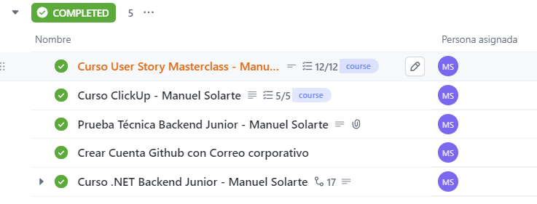
Curso de Backend .Net y Prueba Tecnica Backend Junior:Me dan acceso a un curso en udemy sobre backend .net donde aprendo conocimientos necesarios para ir realizando la prueba tecnica en paralelo. |  |  |  |  |  | 2024-04-29 | 2024-05-03
Aprendiz: recuerde diligenciar completamente el informe y entregarlo o subirlo al espacio asignado para este.

 | Manuel Alejandro Solarte |  |  |  |  |  |  |  |  |  |  |  | 2024-05-09
Nombre del Aprendiz |  |  |  |  |  | Firma del aprendiz |  |  |  |  |  | Fecha entrega bitácora

 | Daniel Gomez
Nombre del Instructor de Seguimiento |  |  |  |  |  | Firma de instructor de seguimiento |  |  |  |  | Firma del jefe inmediato (Si es del caso)

Nota: LOS DATOS PROPORCIONADOS SERÁN TRATADOS DE ACUERDO CON LA POLÍTICA DE TRATAMIENTO DE DATOS PERSONALES DEL SENA Y A LA LEY 1581 DE 2012.

